WEB予約フロー
WEB予約フロー

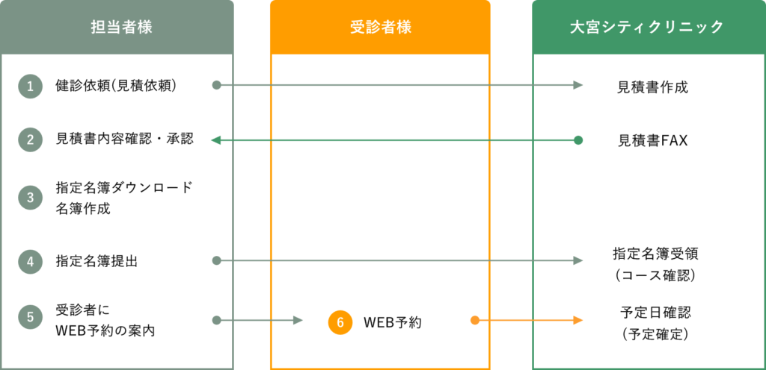

※「指定名簿」シートのN列「プラン名(受診コース)」欄には、上記WEB予約フロー②のお見積書に記載したプラン名を入力してください。
※定期健康診断WEB予約手順につきまして、詳細は https://www.omiyacityclinic.com/kenshin/ をご確認ください。

